CHL
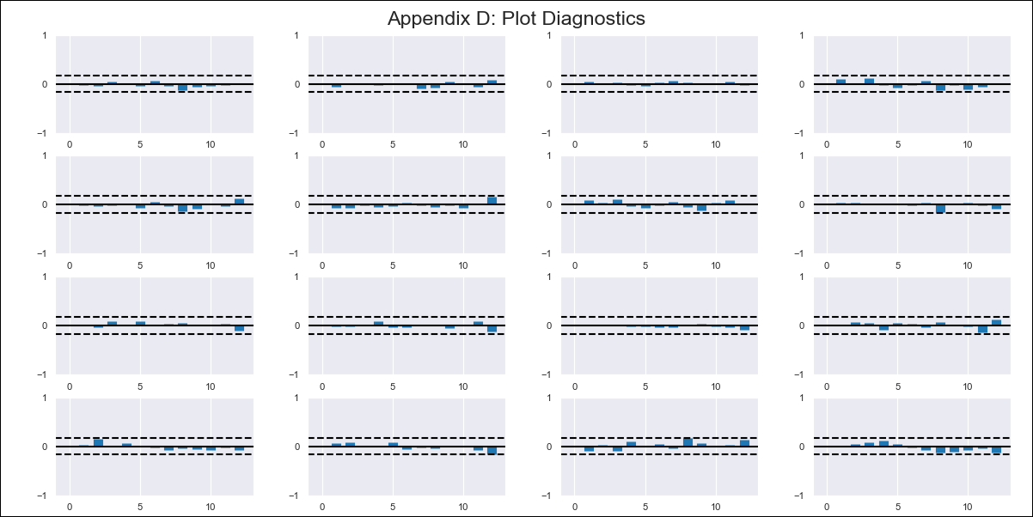
CHL - Inflation - Next 12 months forecast as of: 2024-03-01

Model | VAR - 12 | Exogenous Variables | Expectativas de inflación en 11 meses, M1_money_supply, Wage Index_yoy %
Training Data | 2010-12-01 to 2023-04-01
Test Data | 2023-04-01 to 2024-03-01

Date | Inflation Change YoY % | Lower Bound - 95% Confidence Interval | Upper Bound - 95% Confidence Interval
2024-04-01 | 1.96 | 1.35 | 2.56
2024-05-01 | 1.13 | -0.15 | 2.42
2024-06-01 | 0.05 | -1.95 | 2.05
2024-07-01 | -1 | -3.74 | 1.75
2024-08-01 | -2.32 | -5.84 | 1.2
2024-09-01 | -2.98 | -7.29 | 1.33
2024-10-01 | -3.03 | -8.16 | 2.09
2024-11-01 | -3.84 | -9.79 | 2.12
2024-12-01 | -4.14 | -10.93 | 2.66
2025-01-01 | -4.55 | -12.2 | 3.09
2025-02-01 | -5.28 | -13.79 | 3.24
2025-03-01 | -5.06 | -14.46 | 4.35

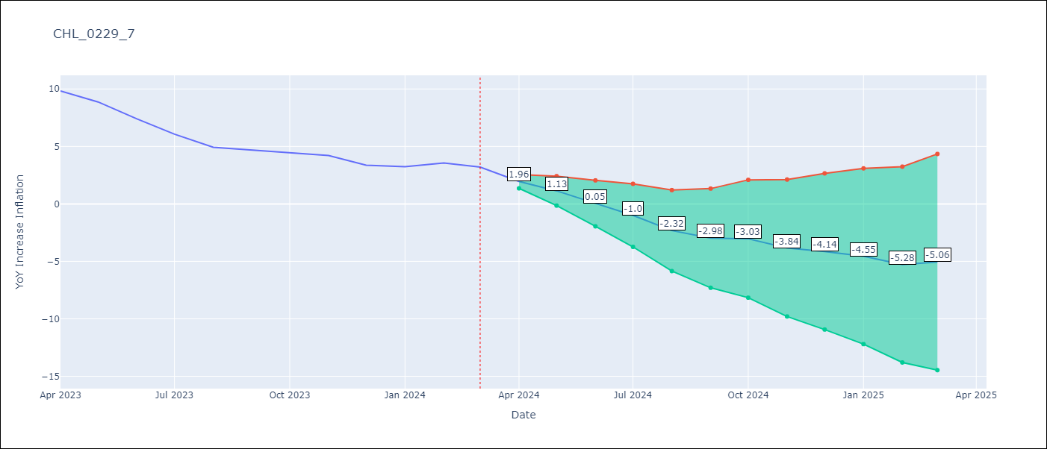

Test Metrics
RMSE | 0.48
Naive RMSE | 0.86
MAPE | 8.64%

Test Predictions
Date | Predicted | Actual
2023-04-01 | 9.82 | 9.82
2023-05-01 | 8.99 | 8.87
2023-06-01 | 7.91 | 7.4
2023-07-01 | 6.86 | 6.07
2023-08-01 | 5.54 | 4.93
2023-09-01 | 4.88 | 4.69
2023-10-01 | 4.83 | 4.45
2023-11-01 | 4.02 | 4.22
2023-12-01 | 3.72 | 3.37
2024-01-01 | 3.31 | 3.23
2024-02-01 | 2.58 | 3.57
2024-03-01 | 2.8 | 3.21

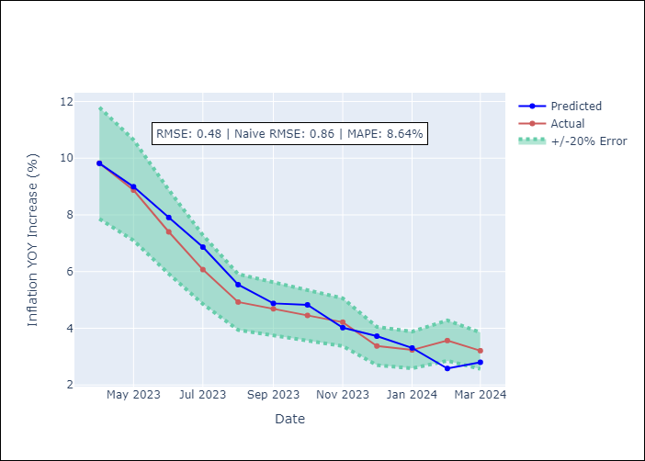

Appendix A: Model Summary
Model | VAR - 12
Sample | 2010-12-01 to 2024-03-01
No. of Observations | 160
Terms | P-value (Statistical significance)
L1.YoY Increase Inflation | 0.0032016477597
L1.Expectativas de inflación en 11 meses | 0.19343543379
L1.M1_money_supply | 0.30781733154
L1.Wage Index_yoy % | 0.0016023501757
L2.YoY Increase Inflation | 0.31346365637
L2.Expectativas de inflación en 11 meses | 0.043616928016
L2.M1_money_supply | 0.59485050622
L2.Wage Index_yoy % | 0.24617495858
L3.YoY Increase Inflation | 0.50245963289
L3.Expectativas de inflación en 11 meses | 0.41101871817
L3.M1_money_supply | 0.19387796256
L3.Wage Index_yoy % | 0.091459118621
L4.YoY Increase Inflation | 0.95387885818
L4.Expectativas de inflación en 11 meses | 0.12070801523
L4.M1_money_supply | 0.69357928535
L4.Wage Index_yoy % | 0.42726877561
L5.YoY Increase Inflation | 0.63695269145
L5.Expectativas de inflación en 11 meses | 0.73924663861
L5.M1_money_supply | 0.45106231526
L5.Wage Index_yoy % | 0.72413474601
L6.YoY Increase Inflation | 0.37940052846
L6.Expectativas de inflación en 11 meses | 0.1553648647
L6.M1_money_supply | 0.46066429028
L6.Wage Index_yoy % | 0.75571265982
L7.YoY Increase Inflation | 0.16036491189
L7.Expectativas de inflación en 11 meses | 0.84149709901
L7.M1_money_supply | 0.52505954869
L7.Wage Index_yoy % | 0.9715959901
L8.YoY Increase Inflation | 0.0076721600332
L8.Expectativas de inflación en 11 meses | 0.36202046383
L8.M1_money_supply | 0.10116368251
L8.Wage Index_yoy % | 0.63706497348
L9.YoY Increase Inflation | 0.43394158889
L9.Expectativas de inflación en 11 meses | 0.032418211415
L9.M1_money_supply | 0.61297983549
L9.Wage Index_yoy % | 0.70436964493
L10.YoY Increase Inflation | 0.35327717726
L10.Expectativas de inflación en 11 meses | 0.75097763015
L10.M1_money_supply | 0.79298670753
L10.Wage Index_yoy % | 0.73445639296
L11.YoY Increase Inflation | 0.47784248729
L11.Expectativas de inflación en 11 meses | 0.55513474979
L11.M1_money_supply | 0.18376119661
L11.Wage Index_yoy % | 0.32504566432
L12.YoY Increase Inflation | 1.9673864274E-05
L12.Expectativas de inflación en 11 meses | 0.069405366156
L12.M1_money_supply | 0.58621873659
L12.Wage Index_yoy % | 0.56647892171
Assumptions | P-value

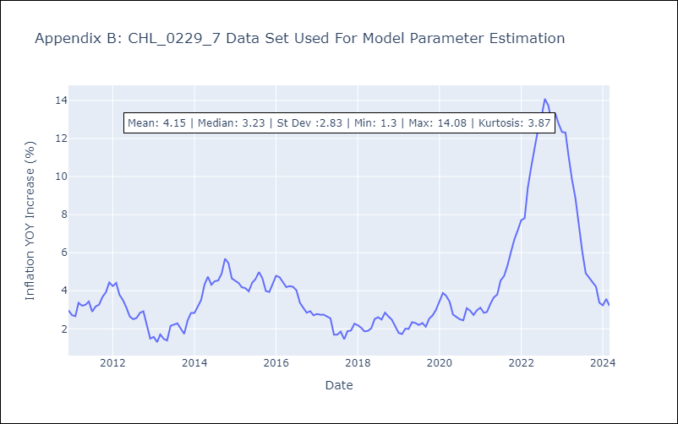

Appendix C: Residuals Analysis
Mean | -0.0
Errors AutoCorrelated? | 2.043737337615762 | No Autocorrelation
Normal? | No

